상품제안서
스카이 필 W25 Mag 마그네틱 맥세이프 호환 15W 고속 무선 충전기[인쇄무료] | 상품코드: F28411

 |  |  |  |  |  |  | 02-412-0044 | www.easy1.co.kr
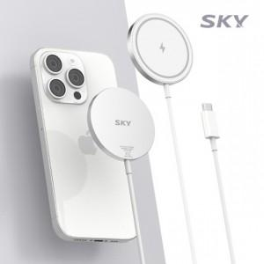

【상세/제작정보】 | <p>&nbsp;</p><p>&nbsp;</p>

【인쇄/포장옵션】 | 레이저 / 포장지포장

【공급단가】 | 수량 | 100~ | 300~ | 500~ | 1,000~ | 3,000~
*VAT별도 | 단가 | 5,450원 | 5,360원 | 5,220원 | 5,130원 | 5,000원

【상품 URL】 | http://www.easy1.co.kr/src/goods_detail.php?gdno=28411

